CH1

CÔNG TY TNHH CÔNG NGHỆ MÁY TÍNH SINTECH |  |  |  | 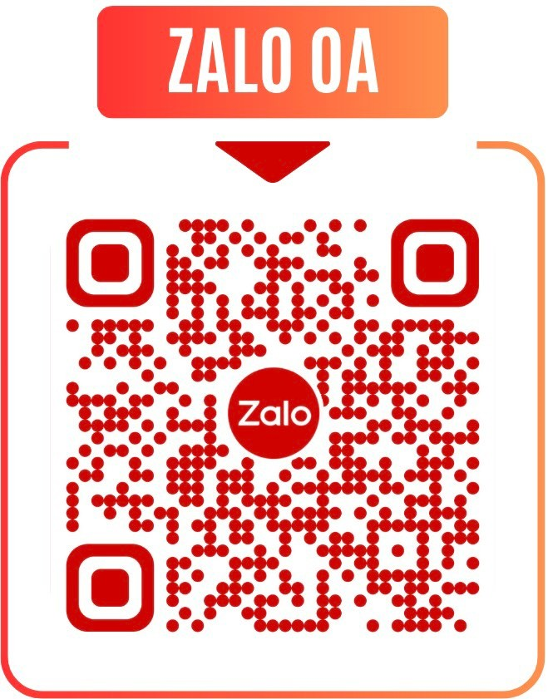
Địa chỉ: 457 Trần Xuân Soạn, Phường Tân Hưng, TP.HCM, Việt Nam
SĐT: 0911 713 000 - 0969 108 619
MST: 0318623648
Email: Sintechvietnam@gmail.com
BÁO GIÁ CẤU HÌNH MÁY TÍNH
KHÁCH HÀNG:
SĐT:
ĐỊA CHỈ: |  |  |  |  |  | Thứ 3 / 02/09/2025
Lời đầu tiên, xin trân trọng cảm ơn quý khách hàng đã quan tâm đến sản phẩm máy tính của công ty chúng tôi. Chúng tôi xin gửi đến quý khách hàng bảng báo giá như sau:
STT | TÊN SẢN PHẨM | HÃNG | SL | ĐƠN GIÁ | THÀNH TIỀN | BẢO HÀNH
 |  |  |  |  | 0 ₫
 |  |  |  |  | 0 ₫
 |  |  |  |  | 0 ₫
 |  |  |  |  | 0 ₫
 |  |  |  |  | 0 ₫
 |  |  |  |  | 0 ₫
 |  |  |  |  | 0 ₫
 |  |  |  |  | 0 ₫
 |  |  |  |  | 0 ₫
 |  |  |  |  | 0 ₫
 |  |  |  |  | 0 ₫
 |  |  |  |  | 0 ₫
 |  |  |  |  | 0 ₫
 |  |  |  |  | 0 ₫
 |  |  |  |  | 0 ₫
 |  |  |  |  | 0 ₫
TỔNG: |  |  |  |  | 0 ₫
THUẾ GTGT (8%):
THÀNH TIỀN: |  |  |  |  | 0 ₫
Lưu ý:
1. Báo giá đã bao gồm VAT 8%
2. Báo giá có hiệu lực trong vòng 05 ngày kể từ ngày phát hành
3. Giao hàng sau ngày kể từ ngày ký hợp đồng

Người mua hàng |  |  | Người bán hàng

